Накладная-№3
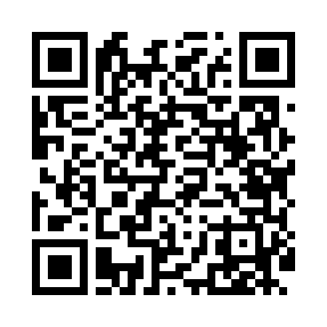
Номер товарно-транспортной накладной: |  |  | Торговый представитель: Amriyev Muhammad
Поставщик: Toshkent falcon fly 2 |  |  | Телефон торгового представителя: +998972880505
Дата отгрузки: 26.10.2025 |  |  | Контрагент: """" Klient
Дата консигнации: |  |  | Адрес:
Доставщик: |  |  | Телефон:
Телефон доставщика:
Время заказа: 26.10.2025 12:57:17
№ | Штрих-код | Название товаров (работ,услуг) | Количество | Количество в кейсе | Цена | Сумма
 |  |  | 16 |  |  | 18.2
1 | 6954545400372 | Гул учун шиша ваза XP-34-37 | 4 | 4 шт. | 1.70 | 6.80
2 | 6954545400228 | Шиша ваза 25) 26x5 см XP-34-22 | 6 | 6 шт. | 1.20 | 7.20
3 | 6954545400365 | Шиша ваза 16x4 см XP-34-36 | 6 | 6 шт. | 0.70 | 4.20
Итого: 18.2$|->UZS: 227,500.00

